Sheet1
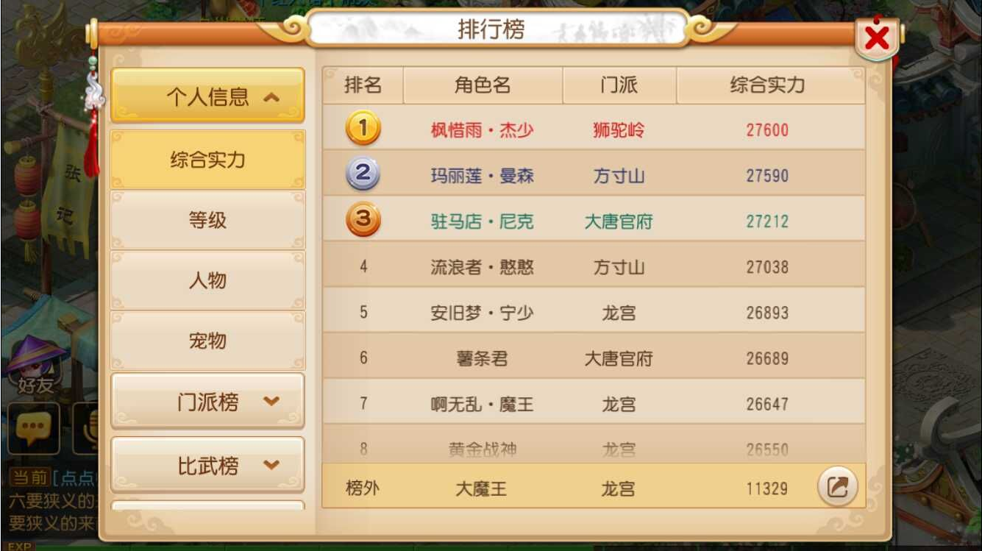
1，排行榜界面

